信用交易
融资融券市场交易数据统计(2023-12-11)

标的证券 | 融资融券余额（亿元） | 融资余额（亿元） | 融券余额（亿元） | 融资买入额（亿元） | 融资融券规模变化（亿元） | 融资余额增幅(‰) | 融券余额增幅(%)
统计数据 | 16,717.28 | 15,944.53 | 762.98 | 698.11 | 38.24 | 2.13 | 0.54
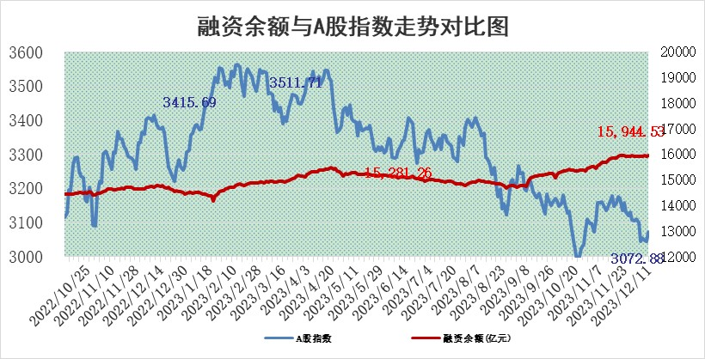

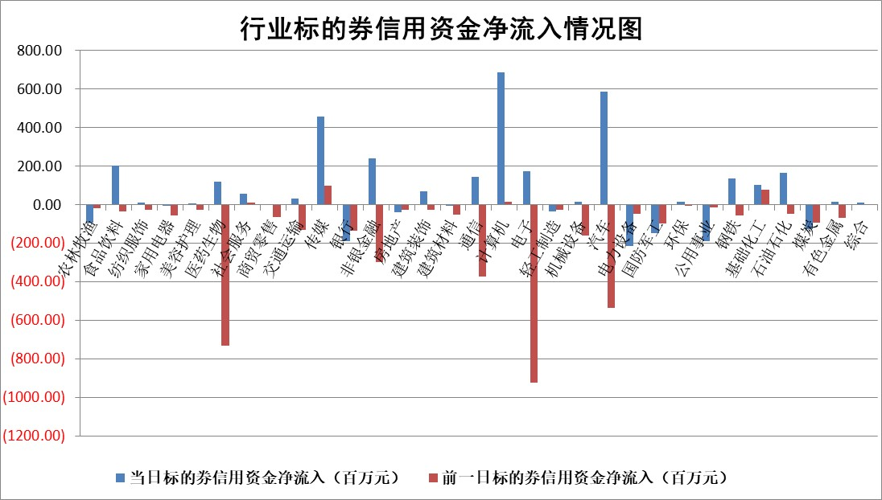

 |  |  |  |  |  |  |  | 2

标的基金代码 | 标的基金简称 | 融资余额/市值(%) | 融资余额增幅(%) | 融资买入额/成交金额(%) | （融资余额净增额-融券余额净增额）/市值(‱) | 融券余额降幅(%) | ABS[（融资余额净增额-融券余额净增额）/市值净增额-1](%)
159902 | 华夏中小板ETF | 0.00 | 0.00 | 0.00 | 0.00 | 0.00 | 100.00
159915 | 易方达创业板ETF | 3.54 | 7.12 | 80661.03 | 24.52 | 7.79 | 92.80
159919 | 嘉实沪深300ETF | 3.41 | 1.98 | 10.07 | 6.22 | -16.79 | 91.26
159920 | 华夏恒生ETF | 68.52 | -0.19 | 11.11 | -13.36 | 0.62 | 32.47
159922 | 嘉实中证500ETF | 1.13 | 12.75 | 549.53 | 6.98 | -2.59 | 96.54
159925 | 南方沪深300ETF | 0.18 | 0.96 | 0.11 | 0.17 | 0.00 | 99.73
159928 | 消费ETF | 1.09 | 0.93 | 5.44 | -0.80 | -77.23 | 107.95
159934 | 易方达黄金ETF | 250.24 | -0.12 | 9.43 | -31.22 | 0.00 | 27.94
159939 | 全指信息技术ETF | 0.86 | 4.71 | 99.57 | 3.77 | -1.51 | 97.47
159940 | 全指金融地产ETF | 0.12 | 8.41 | 0.04 | 0.92 | 0.00 | 98.98
159995 | 半导体芯片ETF | 2.75 | 0.58 | 126.72 | 1.79 | 1.13 | 99.00
159997 | 天弘中证电子ETF | 1.75 | 0.56 | 1.76 | 6.87 | 5.90 | 96.66
159998 | 天弘中证计算机主题ETF | 0.62 | 11.44 | 0.13 | 5.84 | -1.70 | 96.42
510050 | 华夏上证50ETF | 8.71 | 2.21 | 487.89 | 18.33 | -9.46 | 93.10
510180 | 华安上证180ETF | 0.55 | 0.03 | 1.94 | 0.05 | 17.12 | 99.93
510880 | 华泰柏瑞红利ETF | 0.34 | 1.94 | 4.35 | 0.40 | -9.77 | 99.65
510900 | 易方达恒生H股ETF | 83.21 | -0.32 | 12.85 | -26.62 | 0.00 | 60.84
511010 | 5年期国债ETF | 14.18 | 0.09 | 0.20 | 1.32 | 0.00 | 90.52
511380 | 可转债及可交换债券ETF | 6.59 | -4.12 | 14.13 | -28.35 | 0.00 | 196.86
512000 | 全指证券ETF | 8.04 | 0.41 | 28.16 | 2.81 | -1.34 | 98.34
512010 | 沪深300医药卫生ETF | 5.41 | 1.25 | 134.36 | 6.73 | 0.21 | 91.76
512070 | 沪深300非银ETF | 2.46 | -0.62 | 176.74 | 1.10 | 47.64 | 98.38
512400 | 南方中证申万有色金属ETF | 2.80 | 1.81 | 0.96 | 12.52 | 68.58 | 119.61
512580 | 广发中证环保产业ETF | 1.78 | 2.34 | 0.25 | 7.27 | 49.84 | 77.39
512660 | 国泰中证军工ETF | 3.41 | -1.84 | 10.57 | -7.07 | -3.31 | 104.29
512800 | 华宝中证银行ETF | 15.41 | -0.65 | 0.91 | -9.89 | 0.63 | 38.42
512980 | 广发中证传媒ETF | 0.99 | 7.38 | 347.22 | 6.22 | -6.27 | 98.43
515030 | 华夏中证新能源汽车ETF | 2.43 | -1.69 | 13.59 | -1.92 | 8.34 | 105.99
515050 | 华夏中证5G通信主题ETF | 1.19 | -0.52 | 8.67 | 0.29 | 18.35 | 99.75
515070 | 华夏中证人工智能ETF | 2.67 | -4.58 | 3.87 | -13.10 | -2.21 | 105.59
标的股票比较指标 |  | 融资余额/流通A股市值(%) | 融资余额增幅(%) | 融资买入额/成交金额(%) | （融资余额净增额-融券余额净增额）/流通A股市值(‱) | 融券余额降幅(%) | ABS[（融资余额净增额-融券余额净增额）/流通A股市值净增额-1](%)
前十名标的个股 |  | 阳光城 | 腾景科技 | 惠博普 | 腾景科技 | 京城股份 | 麦迪科技
 |  | 搜于特 | 汇隆新材 | 万凯新材 | 汇隆新材 | 华强科技 | 秋田微
 |  | 紫鑫药业 | 鸥玛软件 | 涪陵电力 | 鸥玛软件 | 优利德 | 尤安设计
 |  | 嘉凯城 | 深高速 | 光大银行 | 全柴动力 | 伊戈尔 | 赛特新材
 |  | 宋都股份 | 摩恩电气 | 海汽集团 | 摩恩电气 | 华纺股份 | 益客食品
 |  | 美好置业 | 捷邦科技 | 汇隆新材 | 卓创资讯 | 明月镜片 | 兆龙互连
 |  | 中天金融 | 卓创资讯 | 大名城 | 熵基科技 | 和林微纳 | 三利谱
 |  | 庞大集团 | 动力源 | 香江控股 | 昱能科技 | 金达莱 | 博力威
 |  | 泽达易盛 | 熵基科技 | 顺丰控股 | 捷邦科技 | 敦煌种业 | 捷邦科技
 |  | 蓝光发展 | 杰普特 | 正帆科技 | 恒信东方 | 艾迪药业 | 迈得医疗
后十名标的个股 |  | 步步高 | 兴瑞科技 | 苏州科达 | 金沃股份 | 同济科技 | 盈建科
 |  | 鸿达兴业 | 金沃股份 | 万达电影 | 麦迪科技 | 皇氏集团 | 中新赛克
 |  | 天沃科技 | 三峡水利 | 步步高 | 英诺激光 | 长江健康 | 航天动力
 |  | 金圆股份 | 继峰股份 | 鸿达兴业 | 显盈科技 | 新力金融 | 森鹰窗业
 |  | 哈工智能 | 中国汽研 | 天沃科技 | 三峡水利 | 浙商证券 | 圣诺生物
 |  | 正邦科技 | 麦迪科技 | 金圆股份 | 恒润股份 | 宁波色母 | 博拓生物
 |  | 华铁股份 | 峰岹科技 | 哈工智能 | 果麦文化 | 现代投资 | 华大智造 | ;
 |  | 中国中期 | 永新光学 | 正邦科技 | 兆龙互连 | 福星股份 | 杭州柯林
 |  | 慧辰股份 | 和达科技 | 华铁股份 | 上海瀚讯 | 东睦股份 | 翰宇药业
 |  | 新华联 | 赛特新材 | 中国中期 | 浙文互联 | 福建高速 | 万辰生物
说明：1.以上普通交易数据和信用交易数据皆以交易日收盘后数据为基准；2.上述标的证券总数据只计算标的证券市场总数据，不包括从标的证券中调出去标的证券数据，所以与交易所公布的总值略有不同； 3.上述行业采用申万一级行业分类；4.以上标的基金和标的个股中比较的6个指标值中：前5个（从左至右）为正向指标，值越大排名越靠前；第6个为逆向指标，值越小，排名越靠前；5.第6个指标中ABS[]表示求绝对值，其主要用于考量信用资金相对净流入对股价相对净变化的贡献程度；6.数据来源：wind，交易所。

 | 证券代码 | 新增融资余额 | 融资买入额 | 融资买入增幅前10
远大智能 | 002689 | 28175353 | 42268582 | 199%
亚太股份 | 002284 | 21555247 | 34242865 | 82%
赛诺医疗 | 688108 | 72122899 | 101076547 | 78%
湖南发展 | 000722 | 66023557 | 137112987 | 75%
柘中股份 | 002346 | 14584119 | 36845980 | 58%
国城矿业 | 000688 | 24683149 | 48240585 | 54%
兆新股份 | 002256 | 1985058 | 4066269 | 52%
凯美特气 | 002549 | 33806472 | 61340055 | 52%
华昌达 | 300278 | 13474542 | 19303225 | 48%
新华联 | 000620 | 27311937 | 39201759 | 43%

 | 证券代码 | 新增融资余额 | 融资买入额 | 融资买入增幅前10
兔宝宝 | 002043 | 73310337 | 89923983 | 334%
捷昌驱动 | 603583 | 26026415 | 31686727 | 262%
湘财股份 | 600095 | 94196837 | 132280449 | 252%
中谷物流 | 603565 | 49103883 | 60098371 | 234%
中青宝 | 300052 | 24215352 | 31377809 | 98%
顾家家居 | 603816 | 138518545 | 188424210 | 78%
喜临门 | 603008 | 31503289 | 48351944 | 77%
财信发展 | 000838 | 10831830 | 17666790 | 74%
苏州银行 | 002966 | 10578096 | 19143736 | 72%
金诚信 | 603979 | 23858538 | 36098133 | 60%

